Sheet1
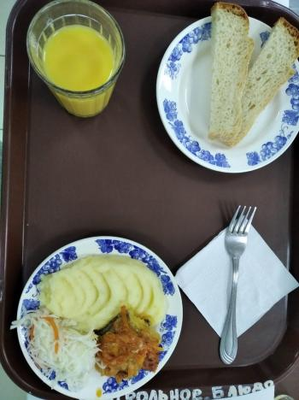
Школа | МБОУ Большекирсановская сош имени Героя Советского Союза Хайло В.А. |  |  | Отд./корп |  |  |  | День | 20/10/2023

Прием пищи | Раздел | № рец. | Блюдо | Выход, г | Цена | Калорийность | Белки | Жиры | Углеводы
Завтрак | гор.блюдо | 229 | Рыба, тушенная в томате | 100.00 | 28.66 | 105.00 | 9.75 | 4.95 | 3.80
 | гор.напиток | 389 | Сок витаминизированный | 200.00 | 28.00 | 76.32 | 0.90 | 0.00 | 18.18
 | хлеб | Н | Хлеб пшеничный | 51.00 | 3.20 | 69.00 | 2.28 | 0.24 | 14.10
 |  | 312 | Пюре картофельное | 130.00 | 11.18 | 118.95 | 2.65 | 4.16 | 17.72
 |  | 71 | Капуста квашенная | 60.00 | 6.50 | 7.20 | 0.42 | 0.06 | 1.14

Завтрак 2 | фрукты

Обед | закуска
 | 1 блюдо |  | .
 | 2 блюдо
 | гарнир
 | сладкое
 | хлеб бел.
 | хлеб черн.

 |  |  |  | 541.00 | 77.54 | 376.47 | 16.00 | 9.41 | 54.94

